Content
1 | Trang điền thông tin
- | Logo
- | Title: Phác đồ dự đoán chiều cao tương lai
- | Mô tả: Phát triển chiều cao luôn là mong muốn không chỉ của các phụ huynh mà còn của chính các con. Chiều cao không chỉ phụ thuộc vào gen mà còn phụ thuộc nhiều vào chế độ dinh dưỡng, sinh hoạt và tập luyện. Hãy cùng WOWTOP lập nên phác đồ dự đoán chiều cao tương lai để có thể xác định được giai đoạn vàng phù hợp cho lộ trình phát triển chiều cao tối đa của trẻ nhé
- | Thông tin phụ huynh
- | Nhập họ và tên phụ huynh
- | SDT phụ huynh
- | Thông tin của con
- | Họ và tên con
- | Giới tính
- | Ngày tháng năm sinh
- | Chiều cao hiện tại của con
- | Cân nặng hiện tại của con
- | Hiện tại con đang sử dụng các sản phẩm tăng chiều cao nào (Chọn nhiều): - Sữa tăng chiều cao - TPCN - Khác - Không sử dụng sản phẩm nào
- | Con có thường xuyên chơi thể thao hoặc vận động toát mồ hôi không? - Thường xuyên - Thỉnh thoảng - Không bao giờ
- | Con có thường đi ngủ lúc mấy giờ?
- | Button: Nhận phác đồ chiều cao

2. | Hướng dẫn nhận kết quả
 | CHÚC MỪNG!!!
 | Mã phác đồ: [WT{yymmdd}{stt}]
 | Chúc mừng phụ huynh [ten_phu_huynh] đã hoàn thành thông tin của bé [ten_tre], đội ngũ Chuyên gia sức khỏe của WOWTOP sẽ lên phác đồ chi tiết để gửi lại bạn.
 | Dự kiến chiều cao của con ở độ tuổi 20 là: [ccc_20]
 | Để nhận kết quả Phác đồ dự đoán chiều cao chi tiết từng giai đoạn của bé [ten_tre], phụ huynh [ten_phu_huynh] vui lòng làm theo hướng dẫn sau đây:
 | B1: Tham gia Group "..."
 | B2: Inbox admin là Bác sĩ "..." với mã số phác đồ để nhận được kết quả full
 | Button: Đến Group
 | Button: Inbox Bác sĩ "..." nhận phác đồ

3. | Hiển thị kết quả
- | Phác đồ dự đoán chiều cao của [Tên bé]
- | Mã số phác đồ [WT{yymmdd}{stt}]
- | Thời gian tạo: [hh:mm:ss] [dd/mm/yy]
- | Giới tính: [Giới tính]
- | Ngày sinh: [Ngày sinh]
- | Chiều cao: [Chiều cao]
- | Cân nặng: [Cân nặng]
- | Hiện đang sử dụng sản phẩm tăng chiều cao: [KQ1]
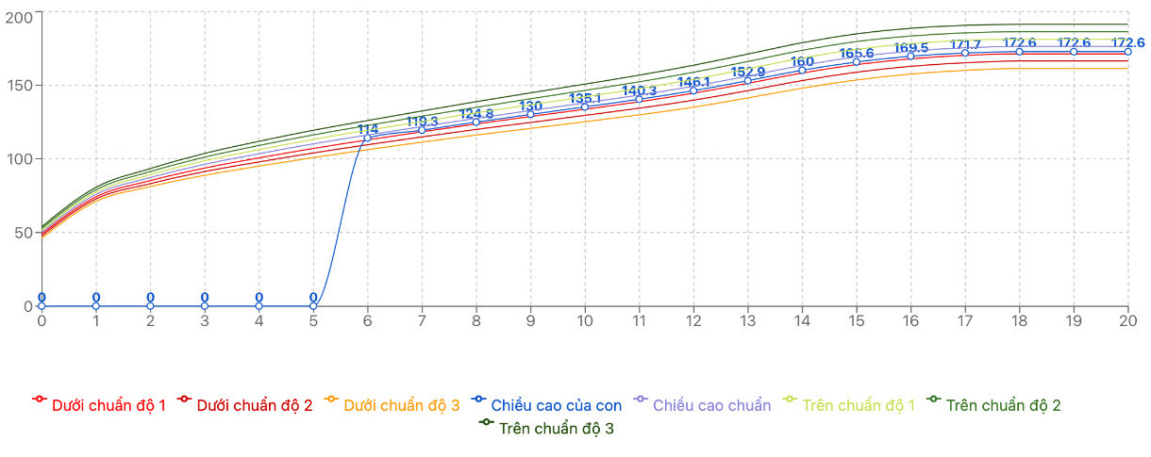
- | Tần suất vận động: [KQ2]
- | Thời gian đi ngủ: [KQ3]
 | KẾT QUẢ
- | Tuổi (đến thời gian tạo phác đồ): [{yy} tuổi, {mm} tháng, {dd} ngày]
- | Tình trạng chiều cao hiện tại
- | Tình trạng cân nặng hiện tại
- | Dự báo chiều cao tuổi 20:
- | BẢNG DỰ ĐOÁN CHIỀU CAO ĐẾN TUỔI TRƯỞNG THÀNH
 | Đây là kết quả dự đoán chiều cao dựa trên số đo, độ tuổi, giới tính và sinh hoạt hiện tại, thực tế có thể thay đổi phụ thuộc vào chế độ sinh hoạt, tập luyện và dinh dưỡng của con.
 | Bổ sung CBP, CPP giúp xây dựng khung xương dài ra và tăng cường khả năng hấp thụ canxi cùng các dưỡng chất thiết yếu cho tăng trưởng và giúp xương chắc khỏe hơn, để con đạt chiều cao tối ưu.
 | Vào Group "BÊN CON PHÁT TRIỂN TẬN CÙNG" để cập nhật các phương pháp tăng chiều cao khoa học nhất
 | Đăng ký trải nghiệm Sữa tăng chiều cao nhập khẩu từ New Zealand

